PV_ApIndustrial (2)
Vin (V) | 1200 |  | Resistor (Ω) | 277.77777778
Vout (V) | 2000
iIN (A) | 12
Duty Cycle | 0.4
∆IN (A) | 1.2
∆Vout (V) | 20
iOUT (A) | 7.2

Frequência (Hz) | 40000

NºBraços | L (H) | C (F)
1 | 1.0E-02 | 3.60E-06 |  |  | 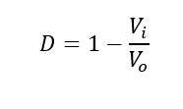 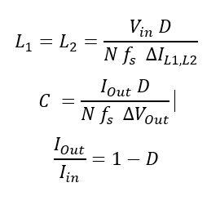
2 | 5.0E-03 | 1.80E-06
3 | 3.3E-03 | 1.20E-06
4 | 2.5E-03 | 9.00E-07
5 | 2.0E-03 | 7.20E-07

NºBraços | 2

Frequencia (Hz) | L (H) | C (F)
10000 | 2.00E-02 | 7.20E-06
20000 | 1.00E-02 | 3.60E-06
30000 | 6.67E-03 | 2.40E-06
40000 | 5.00E-03 | 1.80E-06
50000 | 4.00E-03 | 1.44E-06
60000 | 3.33E-03 | 1.20E-06
70000 | 2.86E-03 | 1.03E-06
80000 | 2.50E-03 | 9.00E-07
90000 | 2.22E-03 | 8.00E-07
100000 | 2.00E-03 | 7.20E-07

NºBraços | 2 |  |  |  |  | SicS
L (H) | F (Hz) | C (F) | Resistencia (ohm) | Perdas (W) |  | Perdas Comutação (W) | Perdas Condução (W) | Total Perdas (W)
1.00E-03 | 2.00E+05 | 3.60E-07 | 2.32E-01 | 8.352 |  | 226.9 | 1.97 | 237.2
3.50E-03 | 5.71E+04 | 1.26E-06 | 2.93E-01 | 10.548 |  | 60.05 | 1.71 | 72.308
7.50E-03 | 2.67E+04 | 2.70E-06 | 4.03E-01 | 14.508 |  | 28.46 | 1.75 | 44.718

